Plan onboarding săptămânal
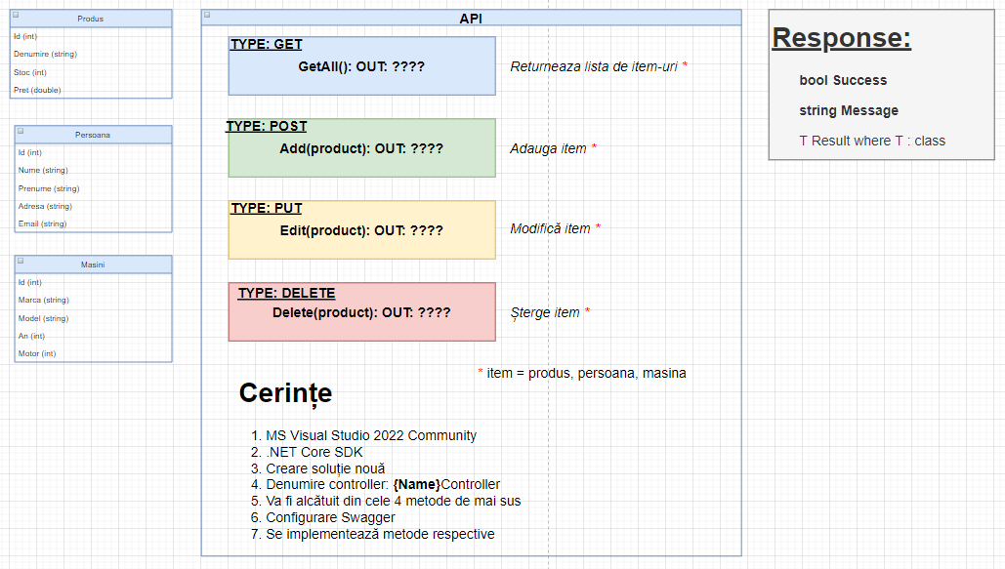
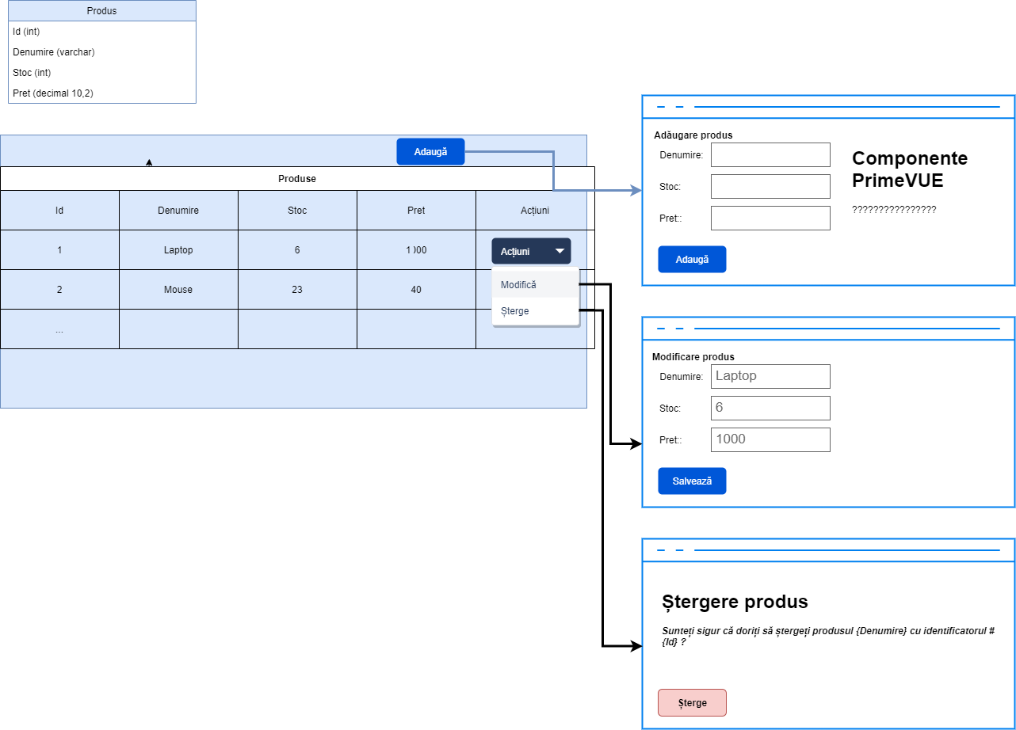
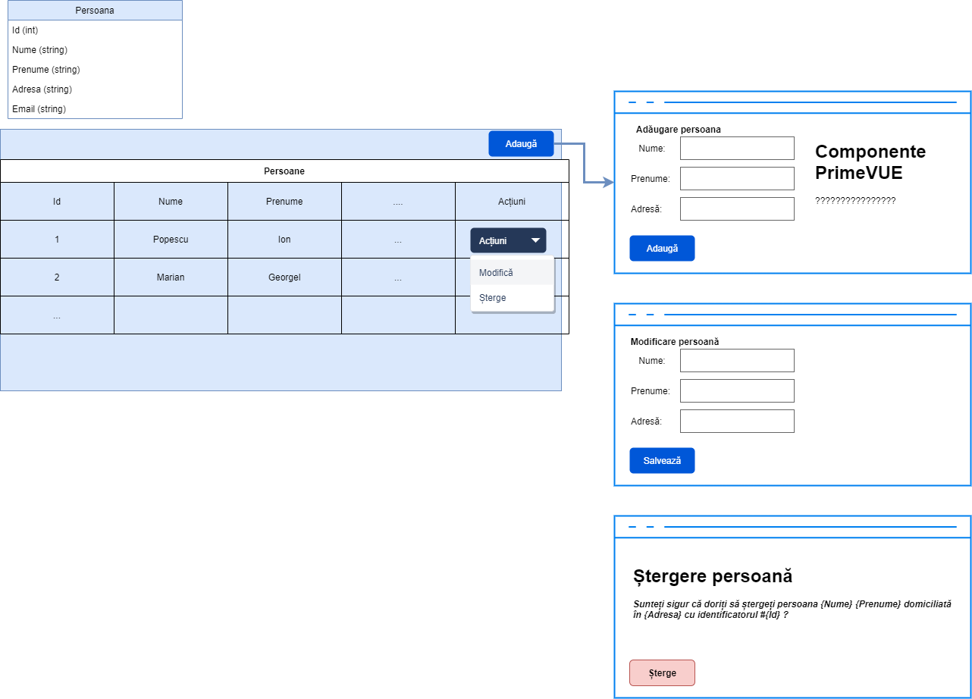
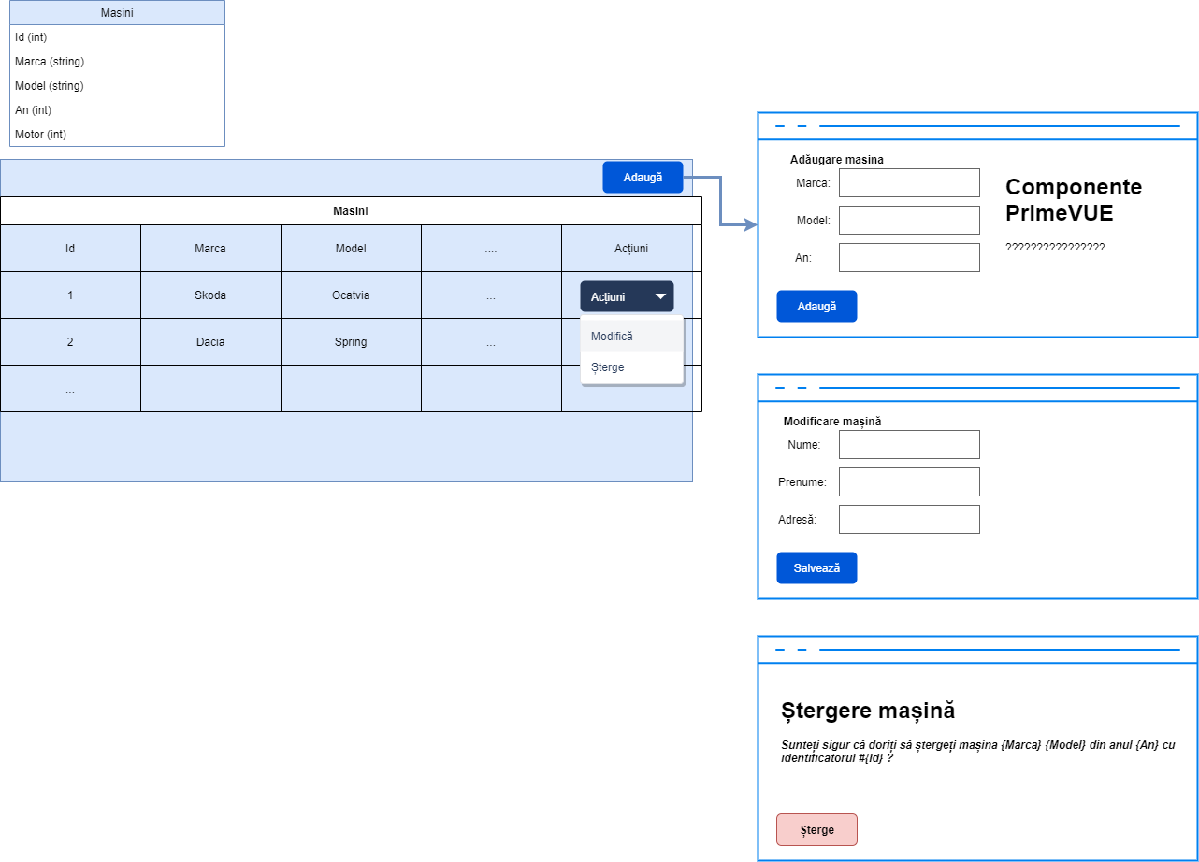
Doc.Nr. | Ttilul Documentului
 | Plan de Onboarding
Pregătit de | Pregătit de: | Versiunea
 | Andrei Daian | 01
Nume angajat |  |  | Superior Direct | Andrei Daian
Training Start | 30.06.2025 |  | Director Executiv
Departament | Dezvoltare si cercetare |  | Buddy/Mentor | Andrei Daian
Săptămâna | Tema, Denumire training | Link | Link | Data propusă | Data participării |  | Locul desfășurării
 |  | Nume
1 | 1.Instalare aplicații necesare |  |  |  |  | 0
1 | MS Visual Studio Code | https://code.visualstudio.com/ |  |  |  | 0
1 | 2. Aprofundare cunoștiințe VUE.JS |  |  |  |  | 0
1 | VUE TS | https://vuejs.org/guide/introduction.html |  |  |  | 0
1 | Events | https://vuejs.org/guide/essentials/lifecycle.html
1 | Router | https://vuejs.org/guide/scaling-up/routing.html
2 | 2. Aprofundare cunoștiințe VUE.JS (continuare)
2 | PINIA | https://pinia.vuejs.org/
2 | PrimeVUE - Componente | https://primevue.org/installation
3 | 2. Aprofundare cunoștiințe VUE.JS (continuare)
3 | PrimeVUE - Componente | https://primevue.org/installation

